PH별
※ Epoch 300을 기준으로 함
※ PH별로 HbA1c, BMI, DM 함께 비교

PH별 RMSE 비교 (Epoch-Time 300 기준)
 | 사용 데이터
PH | 혈당데이터 | 혈당데이터 +HbA1c | 혈당데이터 +BMI | 혈당데이터 +DM
PH 30 | 18.4183 | 18.0529 | 18.5831 | 18.4392
PH 60 | 28.0682 | 27.0909 | 27.9981 | 28.0474
PH별 RMSE 비교 (epoch time 300)
PH별 RMSE 비교 (epoch time 300)

선행학습
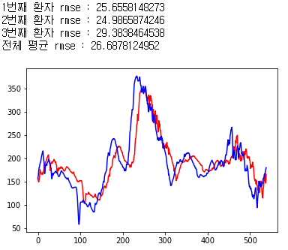
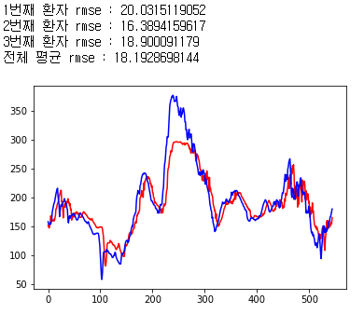
※ Epoch 300을 기준으로 함, 모델구조 동일
※ 텐서플로우로 작성되었음, 케라스로 작성된 결과보다 더 낮은 RMSE를 보임

PH별 선행학습 시 RMSE (Epoch300, HbA1c 데이터 추가 기준)
PH | 선행학습 전(keras) | 선행학습 후(tensorflow)
30 | 18.0529 | 17.8106
60 | 27.0909 | 26.6878

PH별 RMSE (Epoch300, tensorflow 결과물)
PH | 혈당데이터 | 혈당데이터 + HbA1c | Bi-LSTM
PH 30 | 19.0090 | 18.3535 | 21.747
PH 60 | 27.3698 | 26.9640 | 36.918

